mitarbeiterliste
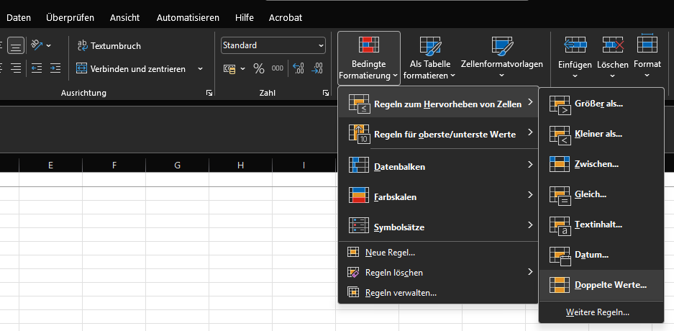
Name
Lena Schubert | Doppelte Werte hervorheben:
Tom Weiss
Julia Kramer
Marco Fischer
Sarah Hoffmann
Daniel Reuter
Nina Wagner
Felix Bauer
Laura König
Jonas Meyer
Kathrin Schulz
Tobias Frank
Melanie Voigt
Laura König
Patrick Lorenz
Anna Berger
Sebastian Hartmann
Julia Kramer
Marie Schneider
Lukas Brandt
Eva Keller
David Stein

 | Doppelte Werte löschen:

